天气
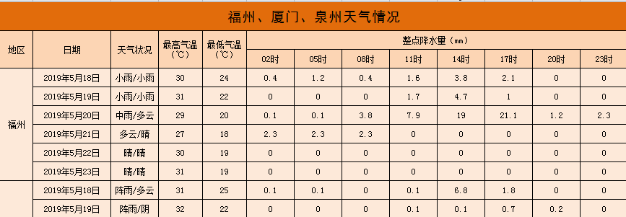

福州、厦门、泉州天气情况

地区 | 日期 | 天气状况 | 最高气温（℃） | 最低气温（℃） | 空气污染指数 | 整点降水量（mm）
 |  |  |  |  |  | 02时 | 05时 | 08时 | 11时 | 14时 | 17时 | 20时 | 23时
福州 | 2019-05-18 | 小雨/小雨 | 30 | 24 | 42 | 0.4 | 1.2 | 0.4 | 1.6 | 3.8 | 2.1 | 0.00 | 0.00
 | 2019-05-19 | 小雨/小雨 | 31 | 22 | 64 | 0 | 0 | 0 | 1.7 | 4.7 | 1 | 0.00 | 0.00
 | 2019-05-20 | 中雨/多云 | 29 | 20 | 32 | 0.1 | 0.1 | 3.8 | 7.9 | 19 | 21.1 | 1.20 | 2.30
 | 2019-05-21 | 多云/晴 | 27 | 18 | 41 | 2.3 | 2.3 | 2.3 | 0 | 0 | 0 | 0.00 | 0.00
 | 2019-05-22 | 晴/晴 | 30 | 19 | 64 | 0 | 0 | 0 | 0 | 0 | 0 | 0.00 | 0.00
 | 2019-05-23 | 晴/晴 | 31 | 19 | 70 | 0 | 0 | 0 | 0 | 0 | 0 | 0.00 | 0.00
厦门 | 2019-05-18 | 阵雨/多云 | 31 | 25 | 39 | 0.1 | 0.1 | 0 | 0.1 | 6.8 | 1.8 | 0.00 | 0.00
 | 2019-05-19 | 阵雨/阴 | 32 | 22 | 37 | 0 | 0 | 0 | 0.1 | 0.1 | 0.7 | 0.20 | 0.00
 | 2019-05-20 | 大雨/阵雨 | 32 | 22 | 50 | 0 | 0 | 0 | 9.2 | 5.4 | 5.3 | 5.20 | 2.30
 | 2019-05-21 | 多云/晴 | 27 | 20 | 47 | 2.3 | 2.3 | 2.3 | 0 | 0 | 0 | 0.00 | 0.00
 | 2019-05-22 | 晴/晴 | 28 | 20 | 60 | 0 | 0 | 0 | 0 | 0 | 0 | 0.00 | 0.00
 | 2019-05-23 | 晴/晴 | 29 | 21 | 60 | 0 | 0 | 0 | 0 | 0 | 0 | 0.00 | 0.00
泉州 | 2019-05-18 | 中雨/阴 | 30 | 25 | 38 | 12.3 | 12.3 | 12.3 | 3.1 | 9.1 | 1.3 | 0.00 | 0.00
 | 2019-05-19 | 小雨/阴 | 31 | 22 | 49 | 0 | 0 | 0 | 0.7 | 0.5 | 0.8 | 0.10 | 0.00
 | 2019-05-20 | 小雨/小雨 | 31 | 21 | 64 | 0 | 0 | 0 | 6.7 | 8.3 | 5.8 | 4.30 | 0.10
 | 2019-05-21 | 多云/晴 | 26 | 20 | 39 | 0 | 0 | 0 | 0 | 0 | 0 | 0.00 | 0.00
 | 2019-05-22 | 晴/晴 | 28 | 21 | 54 | 0 | 0 | 0 | 0 | 0 | 0 | 0.00 | 0.00
 | 2019-05-23 | 晴/多云 | 29 | 21 | 59 | 0 | 0 | 0 | 0 | 0 | 0 | 0.00 | 0.00

